様式１（琴川ダム）
【様式１】

広瀬・琴川ダム管理事務所長 殿
 |  |  |  |  |  | （運用責任者）

無人航空機（ドローン、ラジコン機等）運用計画書
運用目的 |  | （例 youtube用動画撮影の為）
撮影対象 |  | （例 琴川ダム、周辺の山々）
運用日時 |  | 令和 年 月 日 | （ ） | 時 分 | ～ | 時 分
運用場所 |  | 山梨 | 市郡 | 牧丘 | 町村 | 北原 | 地内
航空法確認 |  | DID地区 | 有 □ | イベント | 有 □ | 空港・HP 周辺 | 有 □
 |  |  | 無 □ |  | 無 □ |  | 無 □
運用機体 |  | 機種 |  |  | 製品番号
 |  | 重量 |  |  | その他
 |  | 飛行許可 | 必要 □ | 有 □ 無 □ |  | 不要 □
 |  | 登録 | 必要 □ | 有 □ 無 □ |  | 不要 □
運用責任者 |  | 氏 名
操縦者１ |  | 氏 名
操縦者２ |  | 氏 名
運用計画概要（平面図に運用予定ルートを赤書）
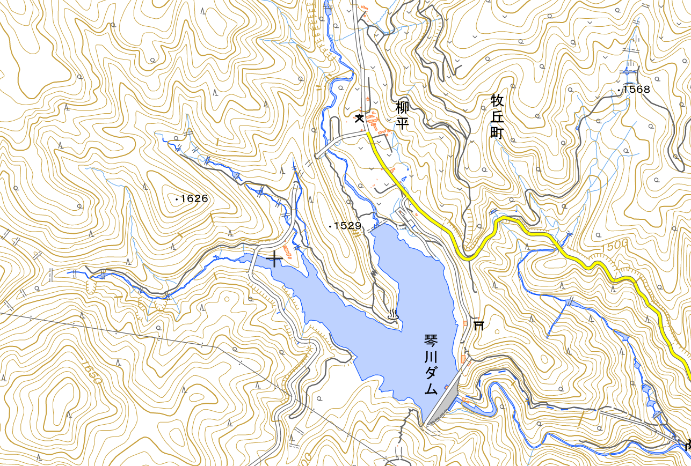
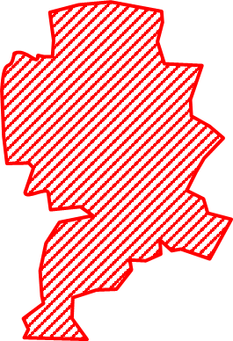

飛行禁止区域

発着地点を平面図に記載してください

飛行ルートを平面図に記載してください

 | 出典：地理院地図/GSI Mapsより掲載
特記事項

緊急時の連絡先
 |  | （TEL： - - ）

